Groen van Prinsterer
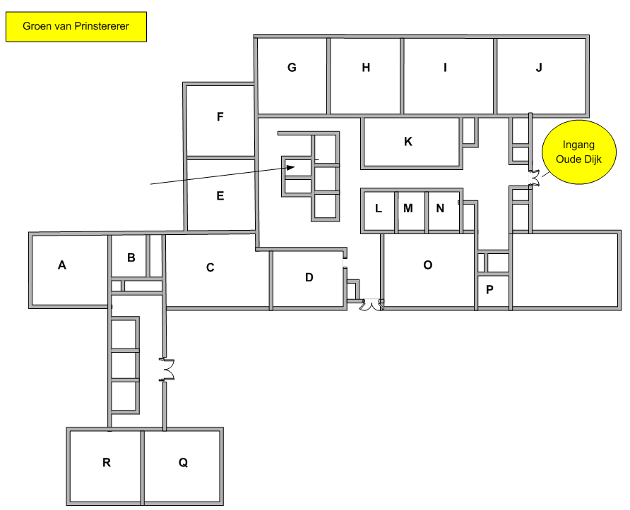
Totaal aantal aanwezige pc's:
Aantal Desktops: | 20
Aantal Laptops: | 15
Aantal iPads: | 12
Aantal Chromebooks: | 149

Totaal aantal pc's: | 196

Nood-
lokaal
Nood-
lokaal

